Estadísticas
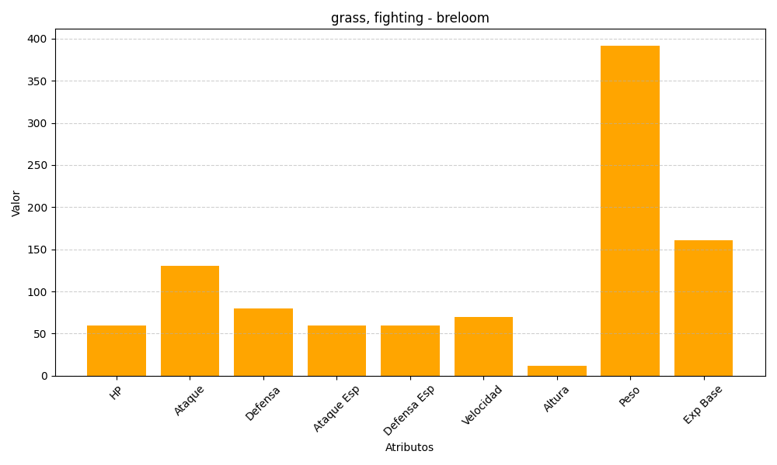
ID | Nombre | Tipo | HP | Ataque | Defensa | Ataque Especial | Defensa Especial | Velocidad | Altura | Peso | Experiencia Base
286 | breloom | grass, fighting | 60 | 130 | 80 | 60 | 60 | 70 | 12 | 392 | 161

